Rapor Sayfası
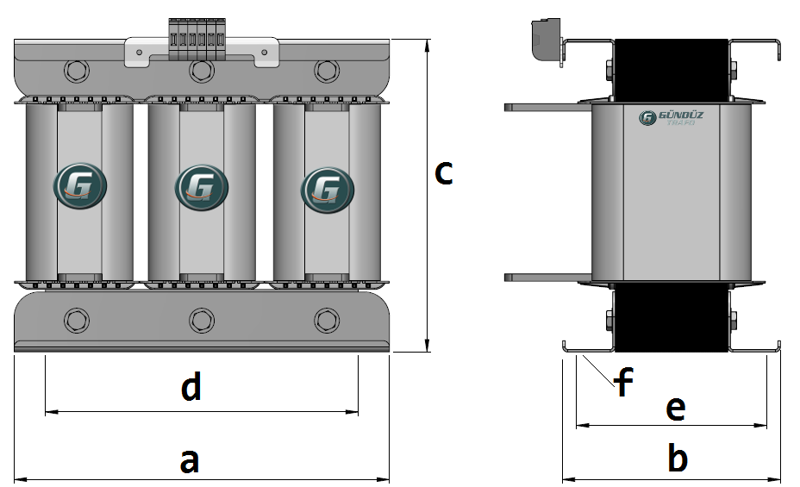
Trafo Tipi : | UPS Trafosu Hesap Ozeti |  |  |  |  |  |  |  | Tarih : |  |  | 2021-05-29
Değerler
Güç : | 106380.0 VA |  |  |  |  | Primer Agirlik(Al) : | 9.277 kg |  | Karkas Ölçüleri : |  | 80.0 x 230.0 x 300.0
Sac kk : | 6.0 |  |  |  |  | Sekonder Agirlik(Al): | 21.966 kg |  | Trafo Ölçüleri : |  | 514.0 x 344.0 x 472.0 x 434.0 x 292.0
Sac © | 0.35 mm |  |  |  |  | Primer Agirlik(Cu) : | 0.0 kg |  | Klemens & Ayak : |  | / 0.0 / 0.0 -
Gauss : | 12100.0 |  |  |  |  | Sekonder Agirlik(Cu) : | 0.0 kg |  | Sac Agirlik : |  | 222.142 kg(Kesme Sac)
Frekans : | 50.0 Hz |  |  |  |  | Toplam Agirlik : | Al:31.243 // Cu:0.0kg

Primer |  |  |  |  |  |  |  | Sekonder
 |  |  |  |  |  | 205.0 V ( 205.0V ) |  |  |  |  |  |  | 415.0 V ( 478.3333V )
1 NOLU KADEME: |  |  |  |  |  |  |  | 1 NOLU KADEME:
Tel : | Al |  |  |  |  |  |  | Tel : | Al
Cap : | 0 |  |  |  |  |  |  | Cap : | 0
Kesit : | 70 |  |  |  |  |  |  | Kesit : | 63
Akim : | 112 |  |  |  |  |  |  | Akim : | 100.8
Kat : | 1 |  |  |  |  |  |  | Kat : | 2
Uzunluk : | 16.362 |  |  |  |  |  |  | Uzunluk : | 43.04462
 |  | -- Teller -- |  |  |  |  |  |  |  | -- Teller --
Yuv. Tel : |  |  |  |  |  | 24 sp |  | Yuv. Tel : |  |  |  |  | 56 sp
Ytel Agr : |  |  |  |  |  |  |  | Ytel Agr :
Kare Tel : | 10.0x7.0 |  |  |  |  |  |  | Kare Tel : | 9.0x7.0
Ktel Agr : | 3.092418 |  |  |  |  |  |  | Ktel Agr : | 7.321889862
Folyo : |  |  |  |  |  |  |  | Folyo :
Folyo Agr : |  |  |  |  |  |  |  | Folyo Agr :
Kapton : |  |  |  |  |  |  |  | Kapton :

 | IZOLASYON DEGERLERI
 | Primer Kademe |  |  |  | Tur | Ekran
 | 0.19 |  |  |  | 1 | Yok
 | VA Kademe |  |  |  | Tur | Ekstra
 | Yok |  |  |  | Yok | Yok
 | Primer-Sekonder |  |  |  | Tur
 | Yok |  |  |  | Yok
 | NÜVE ÖLÇÜLERİ (mm)
 | a | b | c | d | e | f
 | 0.0 mm | 0.0 mm | 0.0 mm
 | TRAFO ÖLÇÜLERİ (mm)
 | a | b | c | d | e | f
 | 514.0 mm | 344.0 mm | 472.0 mm | 434.0 mm | 292.0 mm | 0.0 mm

